상품제안서
아이리버 HDMI 4K영상지원 7in1 멀티허브 100W | 상품코드: S41971

 |  |  |  |  |  |  | 02-713-8555 | www.synergygift.co.kr
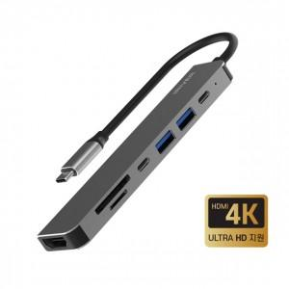

【상세/제작정보】

【인쇄/포장옵션】 | 레이저 / 포장지포장

【공급단가】 | 수량 | 30~ | 50~ | 100~ | 300~ | 1,000~
*VAT별도 | 단가 | 17,600원 | 16,660원 | 15,840원 | 15,440원 | 15,170원

【상품 URL】 | https://www.synergygift.co.kr:443/src/goods_detail.php?gdno=41971

